Worksheet
 |  |  |  |  | 8 (812) 565 05 34 |  |  | sales@miniworks.ru
 |  |  |  |  | Екатеринбург |  |  | отдел продаж
 |  |  | Адрес |  |  |  |  | Режим работы
 |  |  | Екатеринбург |  |  |  |  | Пн – Пт: с 8:00 до 18:00
TPD33
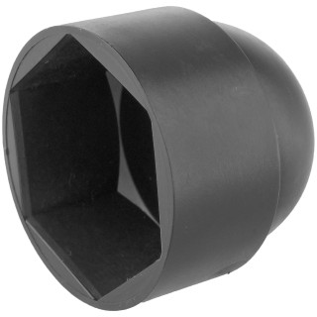 |  | 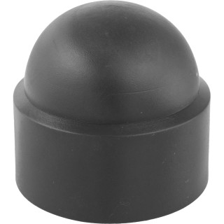 |  | 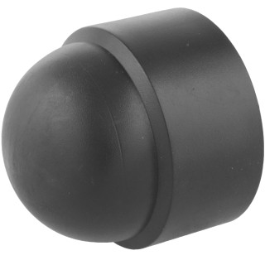 |  | 
Артикул |  | Цвет |  | от 10000 | от 5000 | от 1000 | от 500 | от 100 | розница | Наличие на 06.08.2026
TPD33 |  | черный |  | 161.70р. | 171.20р. | 185.50р. | 219.00р. | 242.50р. | 315.00р. | 712
TPD33-RAL9003 |  | белый |  | 194.04р. | 205.44р. | 222.60р. | 262.80р. | 291.00р. | 378.00р. | —
TPD33-RAL7042 |  | серый |  | 194.04р. | 205.44р. | 222.60р. | 262.80р. | 291.00р. | 378.00р. | —
TPD33-RAL3000 |  | красный |  | 194.04р. | 205.44р. | 222.60р. | 262.80р. | 291.00р. | 378.00р. | —
TPD33-RAL1016 |  | желтый |  | 194.04р. | 205.44р. | 222.60р. | 262.80р. | 291.00р. | 378.00р. | —
TPD33-RAL6005 |  | зеленый |  | 194.04р. | 205.44р. | 222.60р. | 262.80р. | 291.00р. | 378.00р. | —
TPD33-RAL5005 |  | синий |  | 194.04р. | 205.44р. | 222.60р. | 262.80р. | 291.00р. | 378.00р. | —
TPD33-RAL8017 |  | коричневый |  | 194.04р. | 205.44р. | 222.60р. | 262.80р. | 291.00р. | 378.00р. | —
 | Все цены указаны в рублях и включают в себя НДС. Все цены указаны при условии 100% предоплаты и действительны в течение 5 дней. Все цены указаны при условии самовывоза продукции со склада в г. Екатеринбург (для иногородних клиентов доставка до склада ТК в г. Екатеринбург бесплатна). Все цены указаны за стандартный цвет для каждого вида изделия (изменение цвета на любой из предлагаемой палитры +20% к стоимости, изменение цвета на любой по системе RAL +50% к стоимости). О возможных сроках поставки заказного товара, необходимо уточнять заранее

